RECLAMO
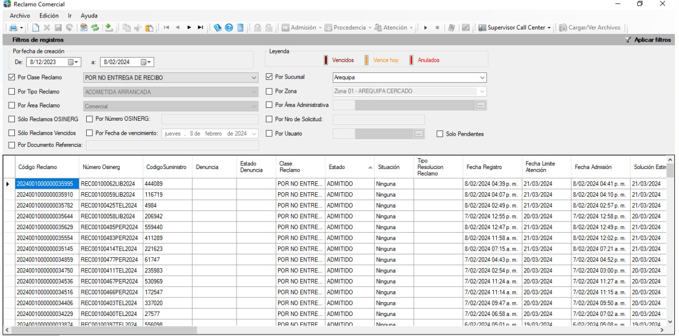
CodigoSucursal | FechaRegistroREclamo | ClaseReclamo | CodigoSuministro | NombreSuministro | RutaSuministro | DireccionSuministro | TelefonoSuministro | CorreoSuministro | CodigoPeriodo | Activo | EstadoReclamo | NumeroDocumento (dni)
1 |  | Reclamo por no entega de recibo | 297311 |  | 1010135024700 |  |  |  | 202401 | 1 | En atencicion

FISE
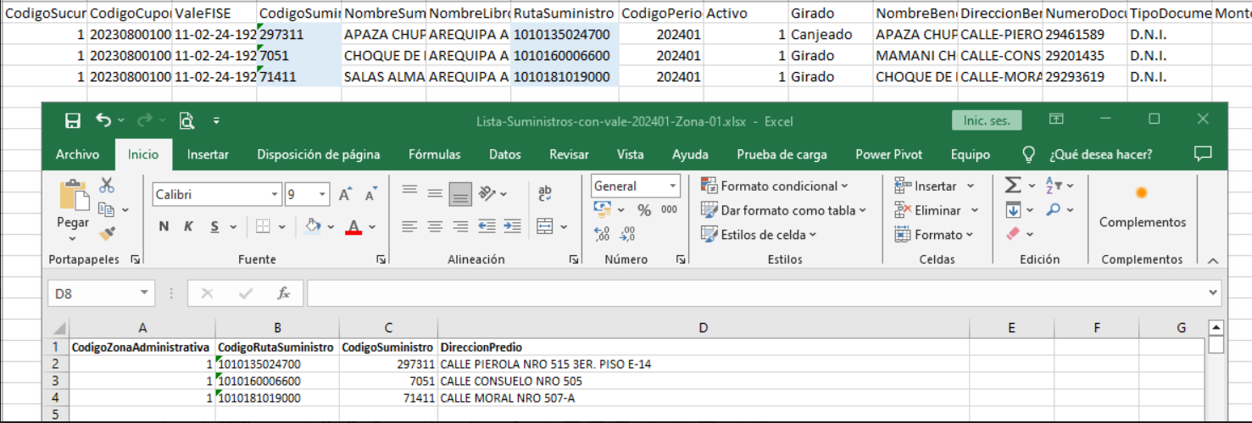
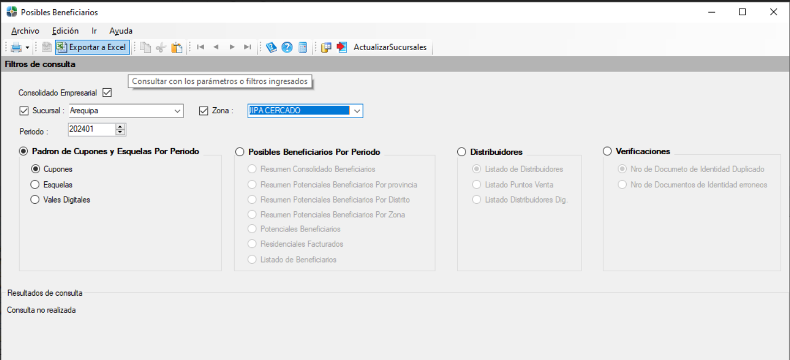
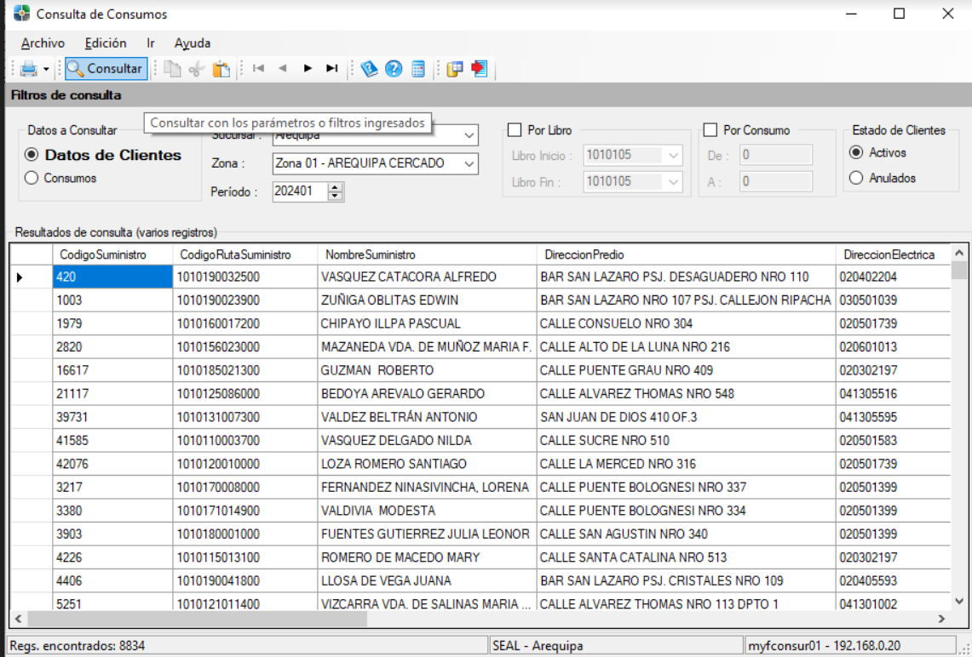
CodigoSucursal | CodigoCupon | CodigoSuministro | NombreSuministro | RutaSuministro | CodigoPeriodo | Activo | Girado | NombreBeneficiario | DireccionBeneficiario | NumeroDocumento (dni) | DISTRITO | Monto
1 | 20230800100 | 11-02-2024-192 | 297311 | 1010135024700 | 202401 | 1 | Canjeado/Girado |  |  |  | D.N.I

